Методы оптимизации
Математическая модель Марковица: Формирование инвестиционного портфеля с использованием ЧИСЛЕННЫХ МЕТОДОВ ОПТИМИЗАЦИИ.
Учебное пособие "Аналитические методы экономики и управления" С. 12 - 16

Обозначение переменных: вектор x – доли активов в портфеле размерностью (1 × n); K – ковариационная матрица активов, размерностью (n × n).

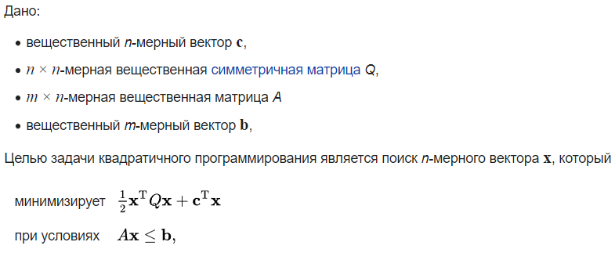
Модель Марковица это задача квадратичного программирования (КП). Вопрос КП это? |  | https://ru.wikipedia.org/wiki
Квадратичное программирование это:
Квадратичное программирование (англ. quadratic programming, QP) – это процесс решения задачи оптимизации специального типа, а именно — задачи оптимизации (минимизации или максимизации) квадратичной функции нескольких переменных при линейных ограничениях на эти переменные.

В Excel эта задача решается численным методом ОПГ. Вопрос ОПГ что это и его свойства?
Численный метод в Excel под названием ОПГ характеризуется следующими свойствами:

Кроме того, в инструменте ПОИСК РЕШЕНИЯ реализованы симплекс-метод и эволюционный поиск решения. Вопросы: Опишите эти методы?
Симплекс-метод линейного программирования и его возможности в Excel можно описать так:

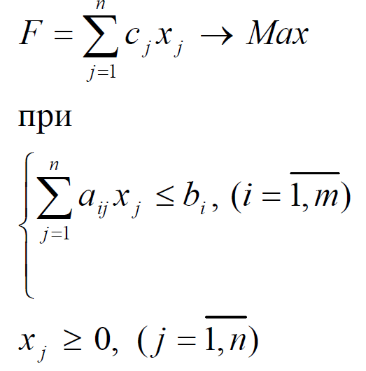
В 1938 г. 26-летний советский математик Л.В. Канторович, работая научным консультантом на фанерной фабрике, впервые сформулировал линейную задачу оптимального распределения ограниченных производственных ресурсов и предложил соответствующий математический метод ее решения. Американский математик Дж. Данциг, занимаясь планированием в оборонной сфере США, в 1947 г., независимо от Л.В. Канторовича сформулировал линейную задачу оптимального распределения ограниченных ресурсов, которой дал название «линейное программирование». Он же предложил для ее решения метод, известный под названием симплекс-метода. После чего начался бурный процесс применения задач линейного программирования в самых разнообразных сферах хозяйственной деятельности человека. Пример записи условий задачи линейного программирования справо.

Эволюционный поиск решения, который реализован в Exel характеризуется следующими возможностями:

Эволюционный метод. Используется для негладких задач. В эволюционном методе не используются производные с целью определения траектории наискорейшего спуска, что представляет собой определенные преимущества для задач с негладкими функциями. В алгоритмах эволюционной оптимизации используются идеи естественного процесса генезиса (естественного отбора). Используются формальные категории: популяция, индивид, особь, скрещивания, мутации и отбор по критерию. Решение задач оптимизации с использованием эволюционных алгоритмов представляет собой реализацию метода стохастического градиентного спуска (Дарвин алгоритм), при котором исследование пространства возможных решений производится одновременно из множества исходных точек (индивидов популяции).

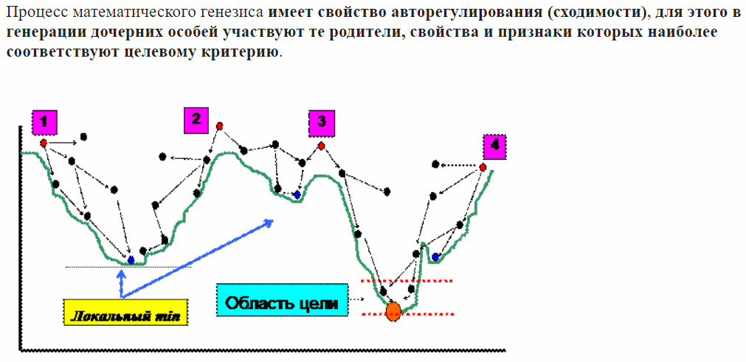

 | Пример решения транспортной задачи линейного программирования максимальной размерности
 | Число складов 20 а число потребителей 10.
 | Исходные данные на следующем ЛИСТЕ

